Sheet1
914.9 | 1568.3 | 50.5 | 94.1 | 199.5 | 23.8 | 70.5 | 213.1
44.1 | 331.7 | 139.3 | 115.6 | 38.4 | 357.1 | 725.9 | 253.2 |  | << 관측치
905.6 | 155.4 | 138.1 | 95.2 | 75.2 | 275 | 401.1 | 653.8
390.8 | 483.5 | 62.6 | 128.5 | 81.5 | 218.5 | 308.2 | 41.2
60.3 | 506.9 | 221.8 | 112.5 | 93.7 | 199.3 | 210.6 | 39.2

Y = ln(X)
6.82 | 7.36 | 3.92 | 4.54 | 5.30 | 3.17 | 4.26 | 5.36
3.79 | 5.80 | 4.94 | 4.75 | 3.65 | 5.88 | 6.59 | 5.53
6.81 | 5.05 | 4.93 | 4.56 | 4.32 | 5.62 | 5.99 | 6.48
5.97 | 6.18 | 4.14 | 4.86 | 4.40 | 5.39 | 5.73 | 3.72
4.10 | 6.23 | 5.40 | 4.72 | 4.54 | 5.29 | 5.35 | 3.67

Mean | Var | Std | Number of Samples
5.127 | 1.009 | 1.004 | 40

0.674-sigma(50%) | 1-sigma(68%) | 2-sigma(95%) | 3-sigma(99%)
0.674 | 1.00 | 1.96 | 2.57

http://jse.amstat.org/v13n1/olsson.html
Confidence Interval (Cox Method) |  |  |  |  |  |  |  | Naïve method는 mean을 커버하지 못한다
5.500 | 5.436 | 5.249 | 5.130 |  |  |  |  | 따라서 Cox method로 문제를 해결한다
5.763 | 5.827 | 6.014 | 6.133

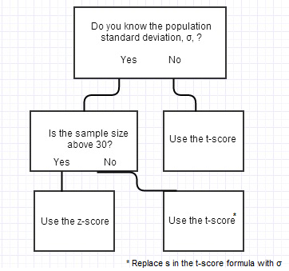
Real Value Intervals
244.70 | 229.61 | 190.38 | 169.01
318.35 | 339.26 | 409.18 | 460.92

 |  |  |  |  | No: Use the t-score |  |  |  | Sample size above 30?
 |  |  |  |  |  |  |  |  | No. T-score

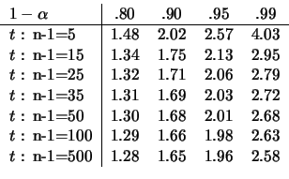

 |  |  |  |  |  |  |  |  | z 자리에 t 넣기

